Sheet1
1、#{}和${}的区别是什么？
 | #{}是预编译处理，${}是字符串替换。 Mybatis在处理#{}时，会将sql中的#{}替换为?号，调用PreparedStatement的set方法来赋值；
 | 在处理${}时，就是把${}替换成变量的值。
 | 使用#{}可以有效的防止SQL注入，提高系统安全性。

2、当实体类中的属性名和表中的字段名不一样 ，怎么办 ？
 | 第1种： 通过在查询的sql语句中定义字段名的别名，让字段名的别名和实体类的属性名一致
 | <select id=”selectorder” parametertype=”int” resultetype=”me.gacl.domain.order”>
 |  | select order_id id, order_no orderno ,order_price price form orders where order_id=#{id};
 | </select>

 | 第2种： 通过<resultMap>来映射字段名和实体类属性名的一一对应的关系
 | <select id="getOrder" parameterType="int" resultMap="orderresultmap">
 |  | select * from orders where order_id=#{id}
 | </select>
 | <resultMap type=”me.gacl.domain.order” id=”orderresultmap”>
 |  | <!–用id属性来映射主键字段–> <id property=”id” column=”order_id”>
 |  | <!–用result属性来映射非主键字段，property为实体类属性名，column为数据表中的属性–>
 | <result property = “orderno” column =”order_no”/>
 | <result property=”price” column=”order_price” /> </reslutMap>

3、 模糊查询like语句该怎么写?
 | 第1种：在Java代码中添加sql通配符。
 | string wildcardname = “%smi%”; list<name> names = mapper.selectlike(wildcardname); <select id=”selectlike”> select * from foo where bar like #{value} </select>

 | 第2种：在sql语句中拼接通配符，会引起sql注入
 | string wildcardname = “smi”; list<name> names = mapper.selectlike(wildcardname); <select id=”selectlike”> select * from foo where bar like "%"#{value}"%" </select>

4、通常一个Xml映射文件，都会写一个Dao接口与之对应，请问，这个Dao接口的工作原理是什么？Dao接口里的方法，参数不同时，方法能重载吗？
 | Dao接口，就是人们常说的Mapper接口，接口的全限名，就是映射文件中的namespace的值，
 | 接口的方法名，就是映射文件中MappedStatement的id值，接口方法内的参数，就是传递给sql的参数。
 | Mapper接口是没有实现类的，当调用接口方法时，接口全限名+方法名拼接字符串作为key值，可唯一定位一个MappedStatement，
 |  | 举例：com.mybatis3.mappers.StudentDao.findStudentById，可以唯一找到namespace为com.mybatis3.mappers.StudentDao下面id = findStudentById的MappedStatement。
 | 在Mybatis中，每一个<select>、<insert>、<update>、<delete>标签，都会被解析为一个MappedStatement对象。
 | Dao接口里的方法，是不能重载的，因为是全限名+方法名的保存和寻找策略。
 | Dao接口的工作原理是JDK动态代理，Mybatis运行时会使用JDK动态代理为Dao接口生成代理proxy对象，代理对象proxy会拦截接口方法，转而执行MappedStatement所代表的sql，然后将sql执行结果返回。

5、Mybatis是如何进行分页的？分页插件的原理是什么？
 | 就是在StatementHandler之前进行拦截，对MappedStatement进行一系列的操作（大致就是拼上分页sql）
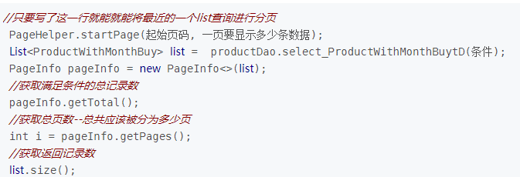

6、Mybatis是如何将sql执行结果封装为目标对象并返回的？都有哪些映射形式？
 | 第一种是使用<resultMap>标签，逐一定义列名和对象属性名之间的映射关系
 | 第二种是使用sql列的别名功能，将列别名书写为对象属性名，比如T_NAME AS NAME，对象属性名一般是name，小写，但是列名不区分大小写，
 |  | Mybatis会忽略列名大小写，智能找到与之对应对象属性名，你甚至可以写成T_NAME AS NaMe，Mybatis一样可以正常工作。
 |  | 有了列名与属性名的映射关系后，Mybatis通过反射创建对象，同时使用反射给对象的属性逐一赋值并返回，那些找不到映射关系的属性，是无法完成赋值的。

7、如何执行批量插入?
 | 首先,创建一个简单的insert语句:
 | <insert id=”insertname”> insert into names (name) values (#{value}) </insert>

 | 然后在java代码中像下面这样执行批处理插入:
 | list<string> names = new arraylist(); names.add(“fred”); names.add(“barney”); names.add(“betty”); names.add(“wilma”);
 |  | // 注意这里 executortype.batch sqlsession sqlsession = sqlsessionfactory.opensession(executortype.batch);
 |  | try { namemapper mapper = sqlsession.getmapper(namemapper.class); for (string name : names) { mapper.insertname(name); } sqlsession.commit(); } finally { sqlsession.close(); }

8、如何获取自动生成的(主)键值?
 | insert 方法总是返回一个int值 - 这个值代表的是插入的行数。 而自动生成的键值在 insert 方法执行完后可以被设置到传入的参数对象中。 示例:
 | <insert id=”insertname” usegeneratedkeys=”true” keyproperty=”id”> insert into names (name) values (#{name}) </insert>
 | name name = new name(); name.setname(“fred”); int rows = mapper.insertname(name);
 | // 完成后,id已经被设置到对象中 system.out.println(“rows inserted = ” + rows); system.out.println(“generated key value = ” + name.getid());

9、在mapper中如何传递多个参数?
 | 第1种：
 | //DAO层的函数 Public UserselectUser(String name,String area);
 | //对应的xml,#{0}代表接收的是dao层中的第一个参数，#{1}代表dao层中第二参数，更多参数一致往后加即可。
 |  | <select id="selectUser"resultMap="BaseResultMap"> select * fromuser_user_t whereuser_name = #{0} anduser_area=#{1} </select>

 | 第2种： 使用 @param 注解:
 | import org.apache.ibatis.annotations.param; public interface usermapper { user selectuser(@param(“username”) string username, @param(“hashedpassword”) string hashedpassword); }
 | 然后,就可以在xml像下面这样使用(推荐封装为一个map,作为单个参数传递给mapper):
 | <select id=”selectuser” resulttype=”user”> select id, username, hashedpassword from some_table where username = #{username} and hashedpassword = #{hashedpassword} </select>

10、Mybatis动态sql是做什么的？都有哪些动态sql？能简述一下动态sql的执行原理不？
 | Mybatis动态sql可以让我们在Xml映射文件内，以标签的形式编写动态sql，完成逻辑判断和动态拼接sql的功能。
 | Mybatis提供了9种动态sql标签：trim|where|set|foreach|if|choose|when|otherwise|bind。
 | 其执行原理为，使用OGNL从sql参数对象中计算表达式的值，根据表达式的值动态拼接sql，以此来完成动态sql的功能。

11、Mybatis的Xml映射文件中，不同的Xml映射文件，id是否可以重复？
 | 不同的Xml映射文件，如果配置了namespace，那么id可以重复；如果没有配置namespace，那么id不能重复；毕竟namespace不是必须的，只是最佳实践而已。
 | 原因就是namespace+id是作为Map<String, MappedStatement>的key使用的，如果没有namespace，就剩下id，那么，id重复会导致数据互相覆盖。
 | 有了namespace，自然id就可以重复，namespace不同，namespace+id自然也就不同。

12、为什么说Mybatis是半自动ORM映射工具？它与全自动的区别在哪里？
 | Hibernate属于全自动ORM映射工具，使用Hibernate查询关联对象或者关联集合对象时，可以根据对象关系模型直接获取，所以它是全自动的。而Mybatis在查询关联对象或关联集合对象时，需要手动编写sql来完成，所以，称之为半自动ORM映射工具。

13、 一对一、一对多的关联查询 ？
 | <mapper namespace="com.lcb.mapping.userMapper">
 |  | <!--association 一对一关联查询 -->
 |  | <select id="getClass" parameterType="int" resultMap="ClassesResultMap">
 |  |  | select * from class c,teacher t where c.teacher_id=t.t_id and c.c_id=#{id}
 |  | </select>
 |  | <resultMap type="com.lcb.user.Classes" id="ClassesResultMap">
 |  |  | <!-- 实体类的字段名和数据表的字段名映射 -->
 |  |  | <id property="id" column="c_id"/>
 |  |  | <result property="name" column="c_name"/>
 |  |  | <association property="teacher" javaType="com.lcb.user.Teacher">
 |  |  | <id property="id" column="t_id"/>
 |  |  | <result property="name" column="t_name"/> </association>
 |  | </resultMap>
 |  | <!--collection 一对多关联查询 -->
 |  | <select id="getClass2" parameterType="int" resultMap="ClassesResultMap2">
 |  |  | select * from class c,teacher t,student s where c.teacher_id=t.t_id and c.c_id=s.class_id and c.c_id=#{id}
 |  | </select>
 |  | <resultMap type="com.lcb.user.Classes" id="ClassesResultMap2">
 |  |  | <id property="id" column="c_id"/>
 |  |  | <result property="name" column="c_name"/>
 |  |  | <association property="teacher" javaType="com.lcb.user.Teacher">
 |  |  |  | <id property="id" column="t_id"/>
 |  |  |  | <result property="name" column="t_name"/>
 |  |  | </association>
 |  |  | <collection property="student" ofType="com.lcb.user.Student">
 |  |  |  | <id property="id" column="s_id"/>
 |  |  |  | <result property="name" column="s_name"/>
 |  |  | </collection>
 |  | </resultMap>
 | </mapper>

14、主从分离
 | 配置两个数据源
 | 通过Spring AOP在业务层实现读写分离
 | 在DAO层调用前定义切面，利用Spring的AbstractRoutingDataSource解决多数据源的问题
 | ，实现动态选择数据源

mybatis工作流程图

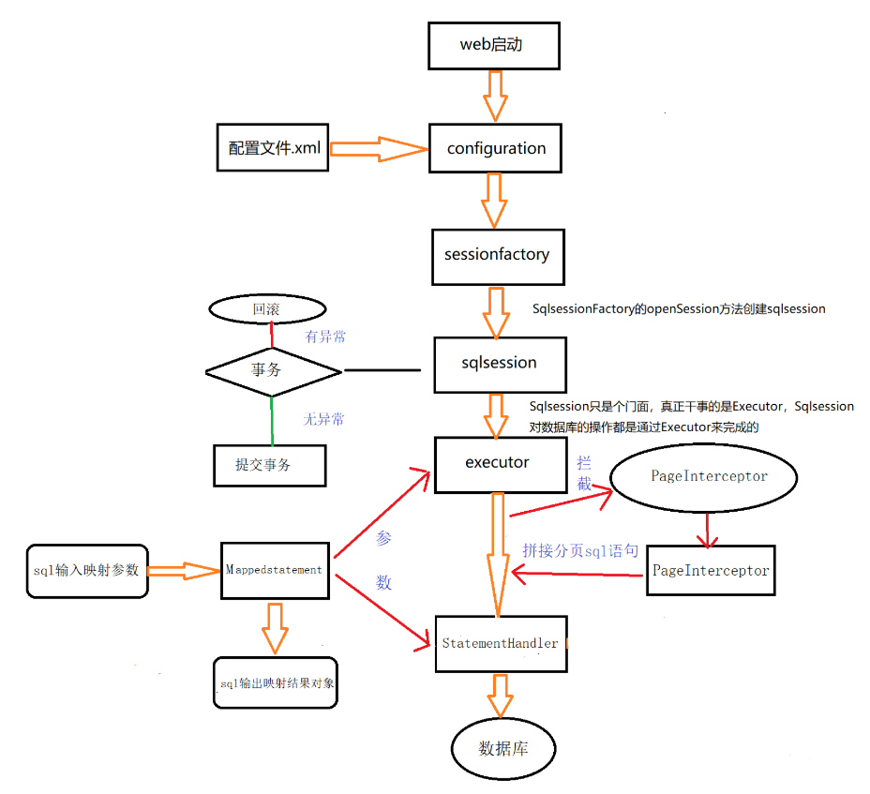

 | Configuration：MyBatis所有的配置信息都维持在Configuration对象之中。
 | sqlsession：是一次与数据库的会话。在你每次访问数据库时都需要创建它，完成必要数据库增删改查功能
 |  |  | sqlsession只能由SqlsessionFactory的openSession方法来完成创建

 | executor：MyBatis执行器，通过源码我们可以看到，executor其实只是DefaultSqlSession的一个属性，而executor的每个操作都需要一个对象，那就是MappedStatement

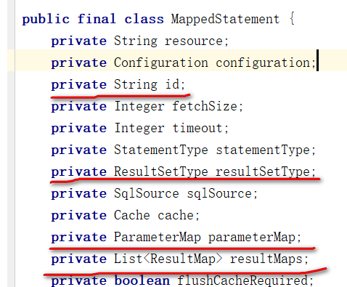
 | MappedStatement：这个东西个人看来就是用来封装sql（<select|update|delete|insert>节点的封装）和返回结果的
 |  | id是mapper.xml中的那个id，即具体执行的是哪个sql
 |  | parameterMap（应该就是mapper.xml中的那个parameterMap，即sql中变量的类型）
 |  | resultMaps（大概就是你需要的返回对象类型）

